STOCK ของแจก
No. | CODE | JOB |  | Location | ITEM | Unit:Box | รูปภาพ | ตั้งต้นStock |  | IN TOTAL |  | OUT TOTAL |  | BALNCE |  | เดือน กุมภาพันธ์ |  |  |  |  |  |  |  |  |  |  |  |  |  |  |  |  |  |  |  |  |  |  |  |  |  |  |  |  |  |  |  |  |  |  |  |  |  |  |  |  |  |  |  |  |  |  |  |  |  |  |  |  |  |  |  | หมายเหตุ
 |  |  |  |  |  |  |  |  |  |  |  |  |  |  |  | 2025-02-01 |  | 2025-02-02 |  | 2025-02-03 |  | 2025-02-04 |  | 2025-02-05 |  | 2025-02-06 |  | 2025-02-07 |  | 2025-02-08 |  | 2025-02-09 |  | 2025-02-10 |  | 2025-02-11 |  | 2025-02-12 |  | 2025-02-13 |  | 2025-02-14 |  | 2025-02-15 |  | 2025-02-16 |  | 2025-02-17 |  | 2025-02-18 |  | 2025-02-19 |  | 2025-02-20 |  | 2025-02-21 |  | 2025-02-22 |  | 2025-02-23 |  | 2025-02-24 |  | 2025-02-25 |  | 2025-02-26 |  | 2025-02-27 |  | 2025-02-28
 |  |  |  |  |  |  |  |  |  |  |  |  |  |  |  | IN | OUT | IN | OUT | IN | OUT | IN | OUT | IN | OUT | IN | OUT | IN | OUT | IN | OUT | IN | OUT | IN | OUT | IN | OUT | IN | OUT | IN | OUT | IN | OUT | IN | OUT | IN | OUT | IN | OUT | IN | OUT | IN | OUT | IN | OUT | IN | OUT | IN | OUT | IN | OUT | IN | OUT | IN | OUT | IN | OUT | IN | OUT | IN | OUT
1 |  | Scotch |  | โกดังสาทร | Scotch |  |  | 20 |  | 0 |  | 0 |  | 0
2 |  | Mansome |  | โกดังสาทร | Mansome คอลาเจน | 24 |  | 77 | Box | 0 | Box | 0 | Box | 77 | Box
3 |  | Mansome |  | โกดังสาทร | Mansome ฮันนี่เลมอน | 24 |  | 19 | Box | 0 | Box | 0 | Box | 19 | Box
4 |  | Mansome |  | โกดังสาทร | Mansome กูลตาไธโอน | 24 |  | 81 | Box | 0 | Box | 0 | Box | 81 | Box
5 |  | Puriku |  | โกดังสาทร | Puriku มิกเบอร์รี่ | 24 |  | 29 | Box | 0 | Box | 0 | Box | 29 | Box
6 |  | Puriku |  | โกดังสาทร | Puriku องุ่นเคียวโฮ | 24 |  | 30 | Box | 0 | Box | 0 | Box | 30 | Box
7 |  | Puriku |  | โกดังสาทร | Puriku เก๊กฮวย | 24 |  | 34 | Box | 0 | Box | 0 | Box | 34 | Box
8 |  | Puriku |  | โกดังสาทร | Puriku น้ำผึ้งเลม่อน | 24 |  | 27 | Box | 0 | Box | 0 | Box | 27
9 |  | Puriku |  | โกดังสาทร | Puriku สตอเบอรี่ | 24 |  | 21 | Box | 0 | Box | 0 | Box | 21 | Box
10 |  | Dermatix |  | โกดังสาทร | Dermatix |  |  | 89 | Box | 0 | Box | 0 | Box | 89 | Box
11 | 52095 | YVES_ROCHER | ม.ค. - ก.พ. | โกดังวงเวียนใหญ่ | ANTI-HAIR LOSS INTENSIVE TREATMENT 16 DAY 60 ML. |  |  | 0 | Unit | 0 | Unit | 0 | Unit | 0 | Unit
12 | 99156 | YVES_ROCHER | ม.ค. - ก.พ. | โกดังวงเวียนใหญ่ | ANTI-HAIR LOSS SCALP BOOSTER SERUM 75 ML. |  | 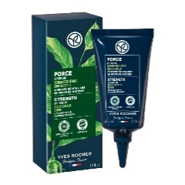 | 0 | Unit | 0 | Unit | 0 | Unit | 0 | Unit
13 | 98437 | YVES_ROCHER | ม.ค. - ก.พ. | โกดังวงเวียนใหญ่ | ANTI-HAIR LOSS WITH WHITE LUPIN SHAMPOO 300 ML. |  | 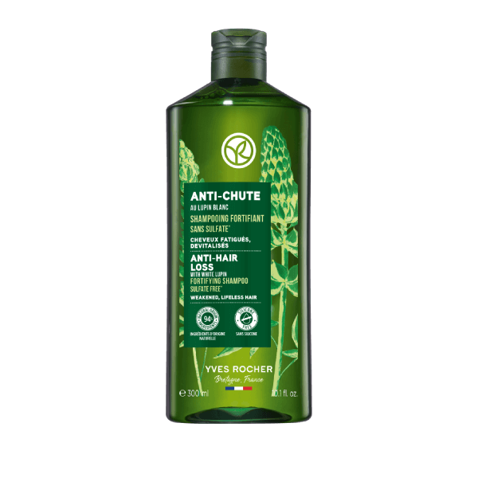 | 200 | Unit | 0 | Unit | 0 | Unit | 200 | Unit
14 | 52694 | YVES_ROCHER | ม.ค. - ก.พ. | โกดังวงเวียนใหญ่ | ANTI-HAIR LOSS WITH WHITE LUPIN CONDITIONER 200 ML. |  | 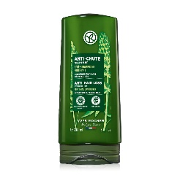 | 0 | Unit | 0 | Unit | 0 | Unit | 0 | Unit
15 | APB156 | YVES_ROCHER | ม.ค. - ก.พ. | โกดังวงเวียนใหญ่ | กระเป๋าผ้า L'Evidence 40x42 cm |  |  | 0 | Unit | 0 | Unit | 0 | Unit | 0 | Unit
16 | 43722 | YVES_ROCHER | ม.ค. - ก.พ. | โกดังวงเวียนใหญ่ | ANTI-HAIR LOSS 50 ML. |  |  | 300 | Unit | 0 | Unit | 0 | Unit | 300 | Unit
17 | 55610 | YVES_ROCHER | ม.ค. - ก.พ. | โกดังวงเวียนใหญ่ | ANTI-HAIR LOSS DUPLEX |  |  | 5100 | Unit | 0 | Unit | 0 | Unit | 5100 | Unit
18 | 97930 | YVES_ROCHER | ม.ค. - ก.พ. | โกดังวงเวียนใหญ่ | MINI AAG INTENSE - 7 ML. |  |  | 0 | Unit | 0 | Unit | 0 | Unit | 0 | Unit
19 | 26780 | YVES_ROCHER | ม.ค. - ก.พ. | โกดังวงเวียนใหญ่ | MINI SUR LA DE EDP FL 5 ML. |  |  | 0 | Unit | 0 | Unit | 0 | Unit | 0 | Unit
20 | 39322 | YVES_ROCHER | ม.ค. - ก.พ. | โกดังวงเวียนใหญ่ | BC MINI BATANICAL BALM - FL -50 ML. (REPAIR) |  |  | 0 | Unit | 0 | Unit | 0 | Unit | 0 | Unit
21 | 59182 | YVES_ROCHER | ม.ค. - ก.พ. | โกดังวงเวียนใหญ่ | BC MINI RV COLOR (SHINE) - FL - 50 ML. (COLOR) |  |  | 0 | Unit | 0 | Unit | 0 | Unit | 0 | Unit
22 | 71653 | YVES_ROCHER | ม.ค. - ก.พ. | โกดังวงเวียนใหญ่ | MINI WILD ALGAE & SEA FENNEL ENERGIZING BATH & SHOWER GEL 50 ML. |  |  | 0 | Unit | 0 | Unit | 0 | Unit | 0 | Unit
23 | 58306 | YVES_ROCHER | ม.ค. - ก.พ. | โกดังวงเวียนใหญ่ | MINI SC2 BODY MILK LAIT CARPS REPARATION -TU- 30 ML. |  |  | 0 | Unit | 0 | Unit | 0 | Unit | 0 | Unit
24 | 38028 | YVES_ROCHER | ม.ค. - ก.พ. | โกดังวงเวียนใหญ่ | MINI ANTI - DANDUFF SHAMPOO 50 ML. |  |  | 0 | Unit | 0 | Unit | 0 | Unit | 0 | Unit
25 | 94060 | YVES_ROCHER | ม.ค. - ก.พ. | โกดังวงเวียนใหญ่ | MINI HYDRA VEGETAL 100H NON-STOP INTENSE MOISTURIZING CARE 7 ML. |  |  | 0 | Unit | 0 | Unit | 0 | Unit | 0 | Unit

